Diagrama CU.
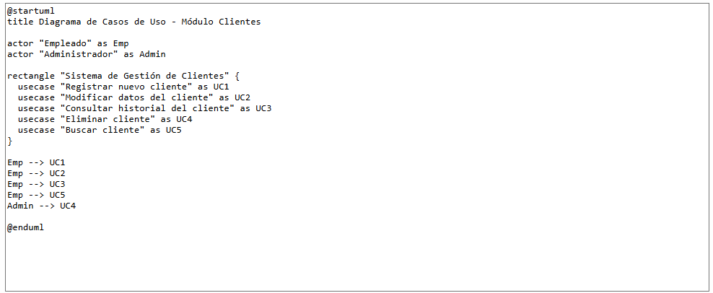
Codigo .puml para el módulo Clientes:

